手紙発送メニュー
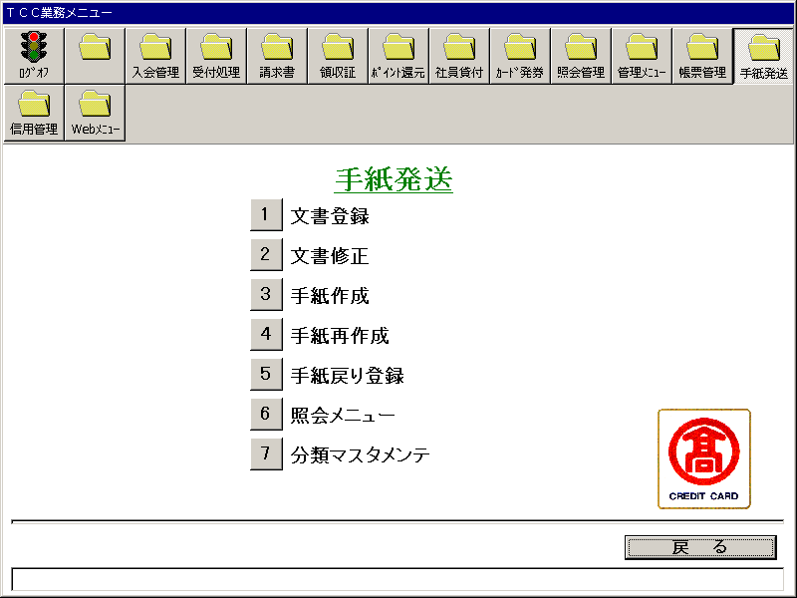
【画面レイアウト】

手紙発送・文書登録
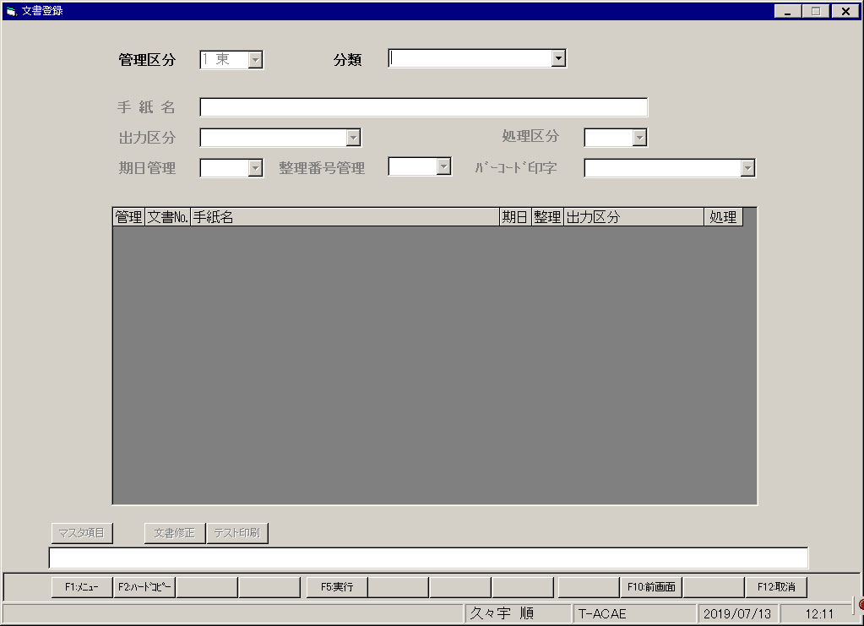
【画面レイアウト】

手紙発送・文書修正
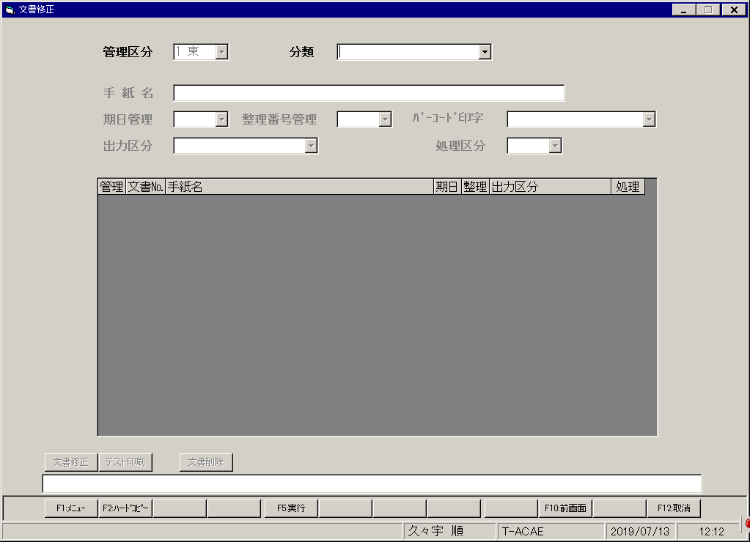
【画面レイアウト】

手紙作成
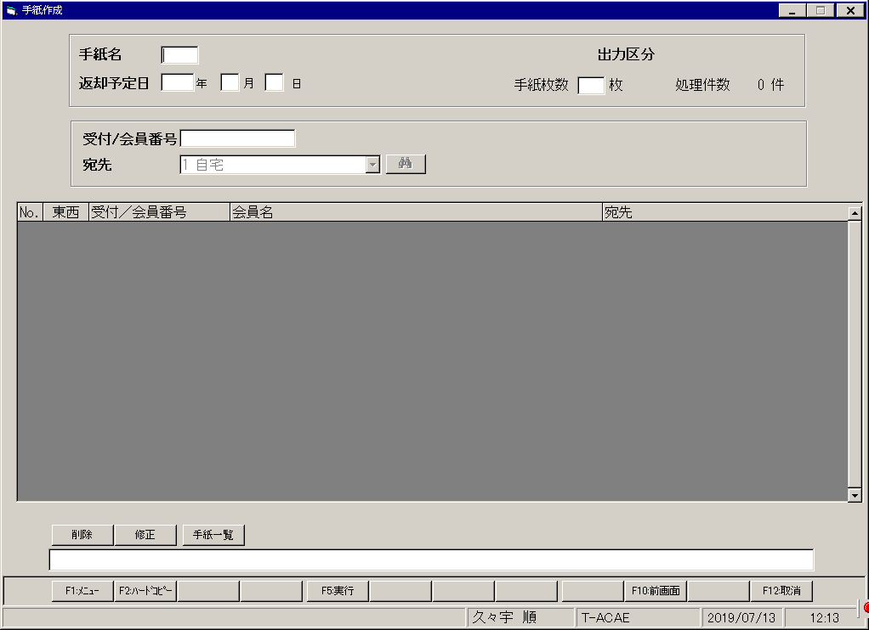
【画面レイアウト】

手紙再作成
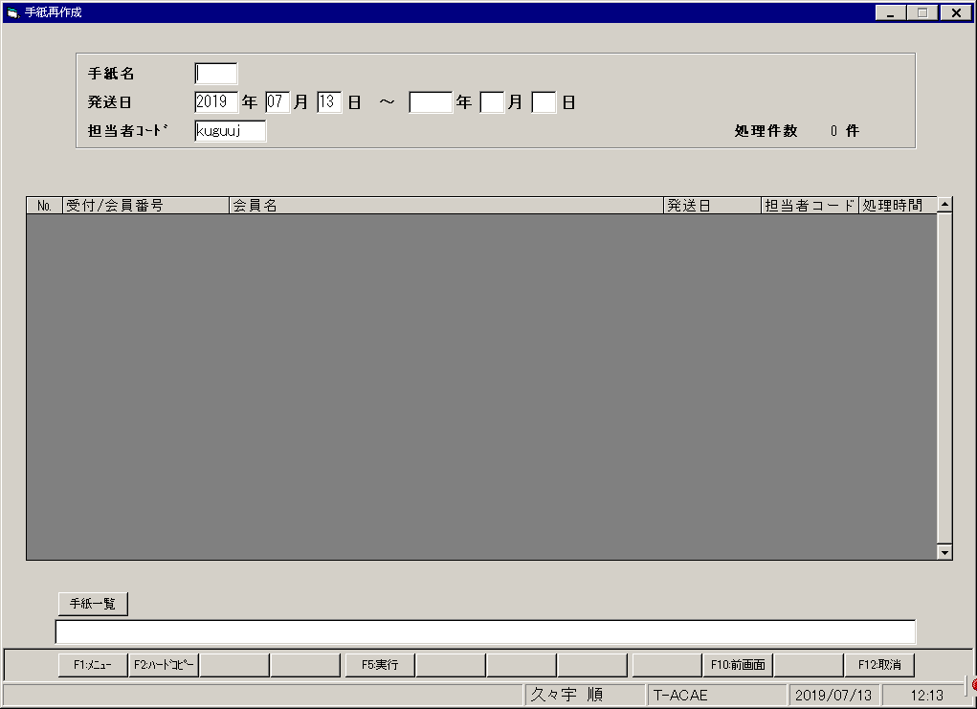
【画面レイアウト】

手紙戻り登録
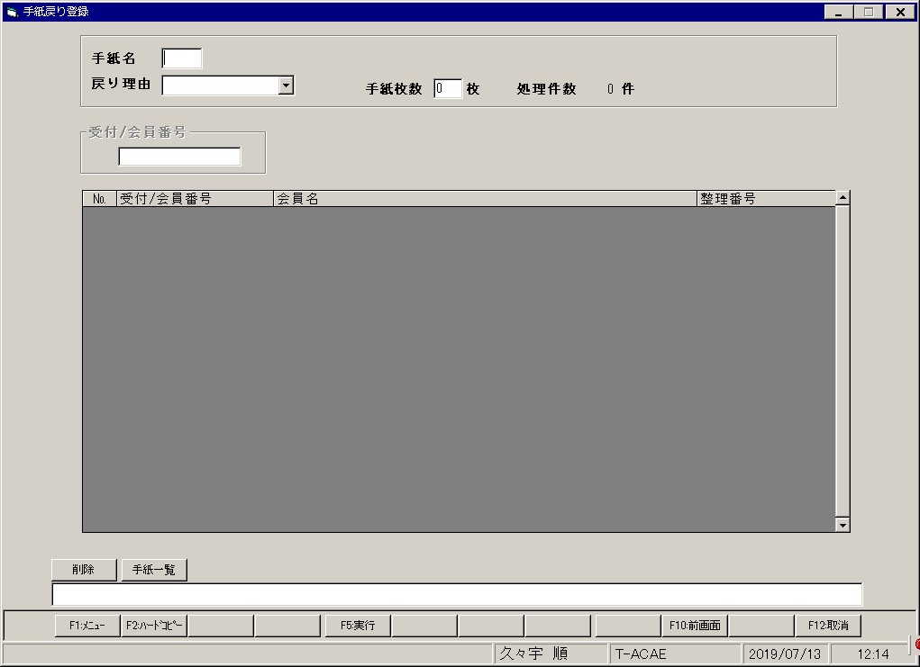
【画面レイアウト】

手紙発送・照会メニュー
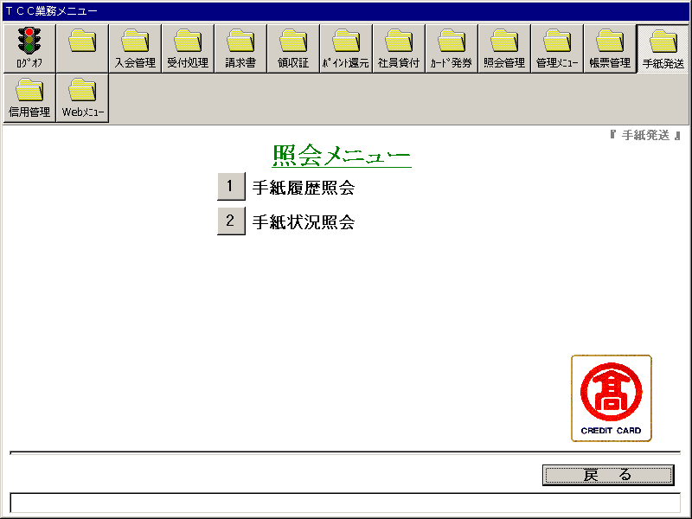
【画面レイアウト】

手紙履歴照会
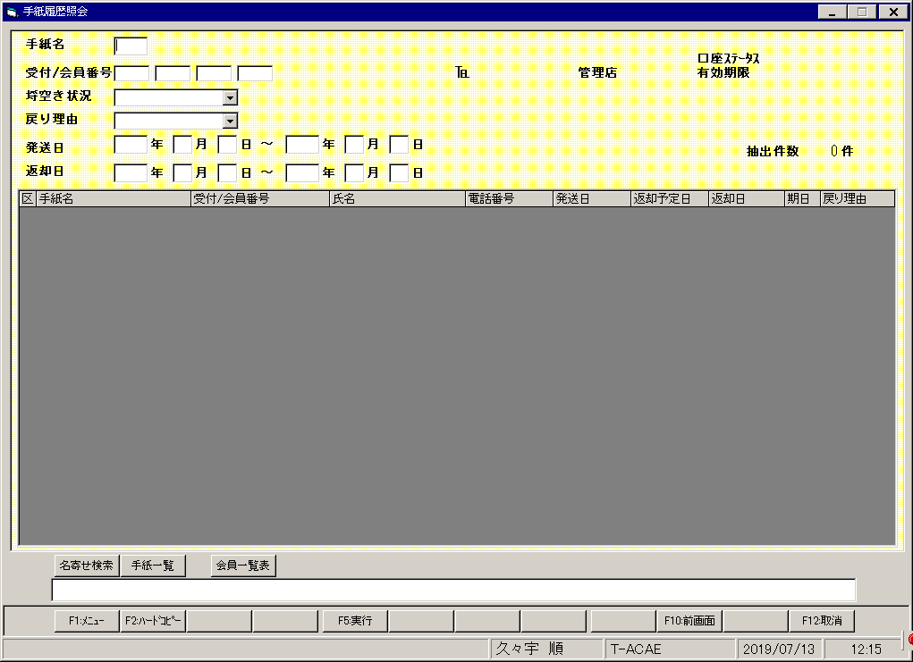
【画面レイアウト】

手紙状況照会
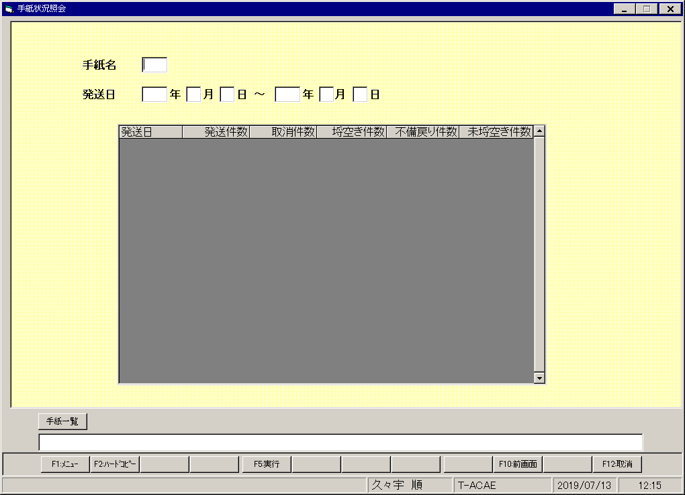
【画面レイアウト】

手紙発送・分類マスタメンテ
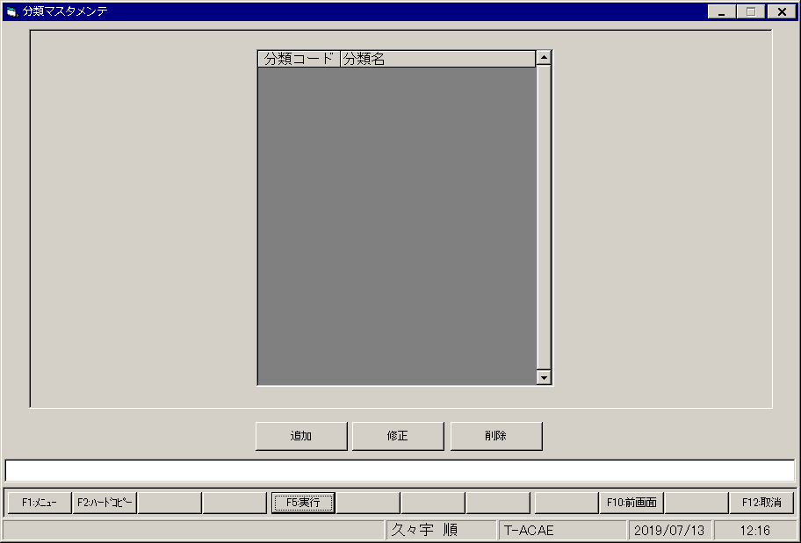
【画面レイアウト】

